Sheet1
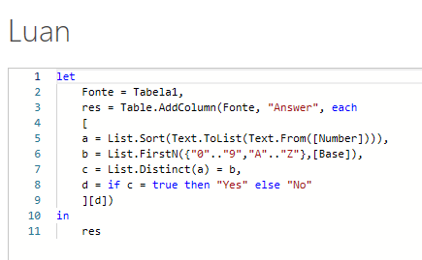
Number | Base | Answer
9036457 | 10 | No
10201 | 2 | No
44213777650 | 8 | Yes
1234506777893BBA | 12 | Yes
BA94321886766ABDEC | 16 | No
A469GLE303CF1I2DJKHB0587 | 22 | Yes
30893686 | 27 | No
1SOABD5T29G9RJHM723ULQCF6V7IM8KE9 | 32 | No
3H86MYGCO7KAPBNTQ1L05ZE4JID2R9FVSWXU | 36 | Yes
Listar Sim se um Número for um número Pandigital em uma determinada base senão Não. Um número Pandigital é aquele número que contém cada dígito de sua base pelo menos uma vez. Para base, 0....9A... Z precisa ser considerado na ordem. O tamanho base máximo seria 36. No caso da base 3, os dígitos seriam 0, 1, 2. No caso da base 12, os dígitos seriam 0, 1, 2, 3, 4, 5, 6, 7, 8, 9, A, B.

